disclaimer
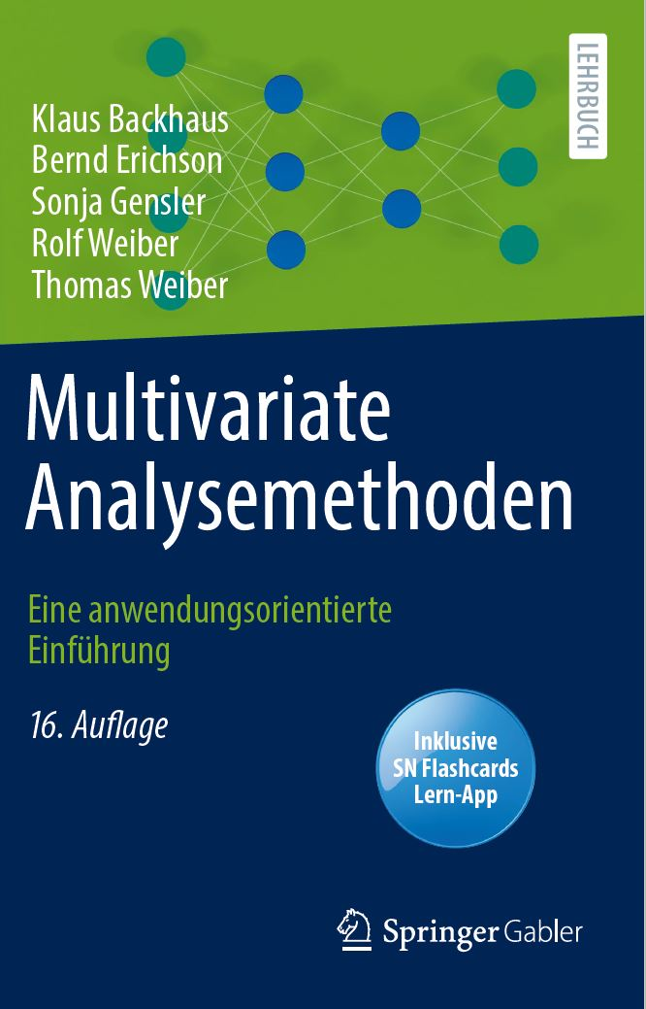
Diese Excel-Tabelle ist Zusatzmaterial zum Buch "Multivariate Analysemethoden - Eine anwendungsorientierte Einführung".
von Klaus Backhaus, Bernd Erichson, Sonja Gensler, Rolf Weiber, and Thomas Weiber, 2021, Springer.

Die Excel-Tabelle ist unter der CC BY-NC-SA-Lizenz veröffentlicht.

Es steht Ihnen frei:
Teilen | Das Material in einem beliebigen Medium oder Format zu kopieren und weiterzuverbreiten
Anpassen | Das Material darf neu zusammengestellt, umgestaltet und bearbeitet werden.

Under the following terms:
Namensnennung | Der Name des ursprünglichen Urhebers muss genannt werden (Backhaus et al. (2021), Multivariate Analysemethoden, Springer)
Nicht-kommerziell | Die Weiterverwendung darf nur nicht-kommerziellen Zwecken dienen
Weitergabe unter gleichen Bedingungen | Bei einer Bearbeitung muss das neu entstandene Werk unter denselben Bedingungen veröffentlicht werden wie das ursprüngliche Werk.

